상품제안서
풀칼라오바록 특대형장패드 (900×400mm, 3T) | 상품코드: S39183

 |  |  |  |  |  |  | 02-713-8555 | www.synergygift.co.kr
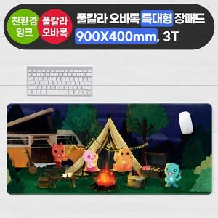

【상세/제작정보】

【인쇄/포장옵션】 | 풀칼라 / 말린비닐포장

【공급단가】 | 수량 | 100~ | 300~ | 500~ | 1,000~ | 3,000~
*VAT별도 | 단품 | 8,970원 | 8,830원 | 8,620원 | 8,280원 | 7,930원

【상품 URL】 | https://www.synergygift.co.kr:443/src/goods_detail.php?gdno=39183

